JópoFa
MEGRENDELŐLAP
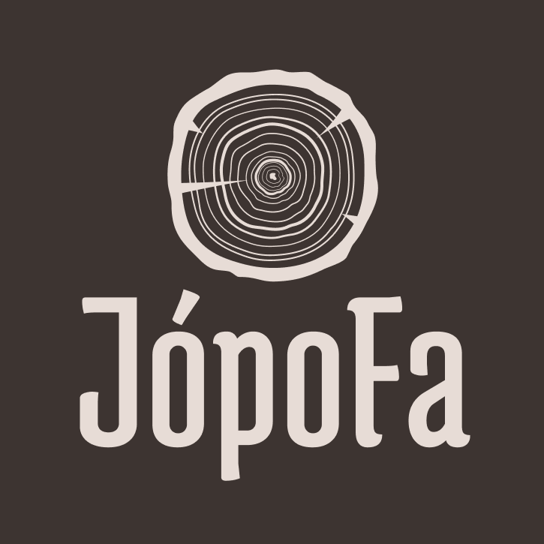 logó |  | AZ ÖN ADATAI: |  |  |  |  |  |  |  | 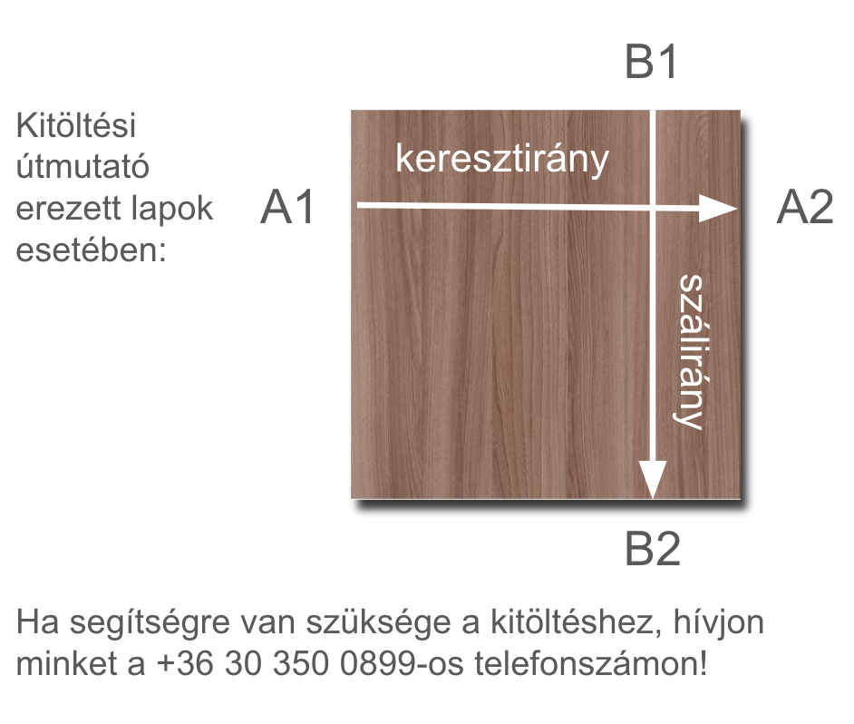
 |  | Név: | kötelező mező
 |  | Cím: | kötelező mező
 |  | Telefonszám: | kötelező mező
 |  | E-mail: | kötelező mező
 |  | Honnan hallott rólunk? | (ajánlás, Facebook, Google, stb)
 | SZÍN: |  | MÉRETEK: |  |  | ÉLZÁRÁS: |  |  |  | MEGJEGYZÉS:
 |  |  | A (mm) | B (mm) | DARAB: | A1 | A2 | B1 | B2

1
2
3
4
5
6
7
8
9
10
11
12
13
14
15
16
17
18
19
20
21
22
23
24
25
26
27
28
29
30
31
32
33
34
35
36
37
38
39
40
41
42
43
44
45
46
47
48
49
50
51
52
53
54
55
56
57
58
59
60
61
62
63
64
65
66
67
68
69
70
71
72
73
74
75
76
77
78
79
80
81
82
83
84
85
86
87
88
89
90
91
92
93
94
95
96
97
98
99
100

